Data02
Průkazka | Titul | Jméno | Příjmení | Narozen | Rod. číslo | Ulice | Psč | Místo | Telefon | zaměstnání | plat
000409 |  | Petr | Král | 1930-02-19 | 340307/0432 | Partizánská 123 | 984 01 | Lučenec | 730935 l.303 | zahradnik | 4200
000274 |  | Petr | Neckář | 1930-03-12 | 370522/0150 | Národní 18 | 111 51 | Praha 1 | 120507 l.6 | zednik | 3800
000317 |  | Luboš | Novák | 1930-03-19 | 580227/0105 | Růžová 55 | 273 03 | Stochov | 986650 l.373 | revizor | 4800
000256 |  | Jan | Takáč | 1930-04-05 | 600901/0532 | Hornádská 8 | 186 00 | Praha 8 | 433544 l.389 | ucitel | 4700
000377 |  | Jiřina | Pospíšilová | 1930-09-28 | 475223/0642 | Kotlanová 2 | 815 74 | Bratislava | 849296 l.545 | zednik | 4200 |  | ROZŠÍŘENÝ FILTR
000209 | Ing. | Milan | Zahálka | 1930-10-22 | 540919/0562 | Albrechtická 4 | 301 59 | Plzeň | 216303 l.741 | malir pokoju | 4200 |  | nemá žádná pevná zaškrtávátka, musíme tam použít pomocnou tabulku, viz. Níže.
000175 | Ing. | Roman | Jedlovský | 1930-12-03 | 500211/0689 | Žižkova 12 | 042 89 | Košice | 180104 l.297 | ucetni | 4600 |  | zaměstnání | plat | Titul | zaměstnání
000132 | Ing. | Martin | Vlka | 1931-01-13 | 340321/0219 | V úvalu 84 | 150 00 | Praha 5 | 419048 l.564 | rolnik | 6900 |  | lekar | >6000 | Mudr.
000227 | Ing. | Ondřej | Tesař | 1931-02-26 | 570312/0643 | Hollárova 14 | 146 20 | Praha 4 | 682448 l.739 | lekar | 3600 |  | podnikatel | <2000 |  | podnikatel
000262 |  | Hana | Nováková | 1931-03-22 | 655326/0334 | Veverkova 8 | 813 61 | Bratislava | 422895 l.381 | zubar | 4200
000168 | Ing. | Antonín | Dragun | 1931-04-20 | 600323/0017 | Sokolská 420 | 041 59 | Košice | 432741 l.550 | stavitel | 6800
000171 | Mgr. | Václav | Bárta | 1931-05-18 | 440816/0209 | Bystřická 7 | 116 68 | Praha 1 | 913253 l.877 | podnikatel | 5400 | Pak to najdu v sekci upřesnit u filtru
000414 |  | Tomáš | Muller | 1931-05-28 | 331221/0620 | Hlinská 8 | 160 00 | Praha 6 | 385682 l.55 | koci | 3900 | Rozšířený fitr zruším malým tlačítkem filtr vymazat
000020 | Mgr. | Tomáš | Stodůlka | 1931-07-04 | 541023/0405 | Ciklova 31 | 405 00 | Děčín | 297598 l.67 | ucitel | 4500
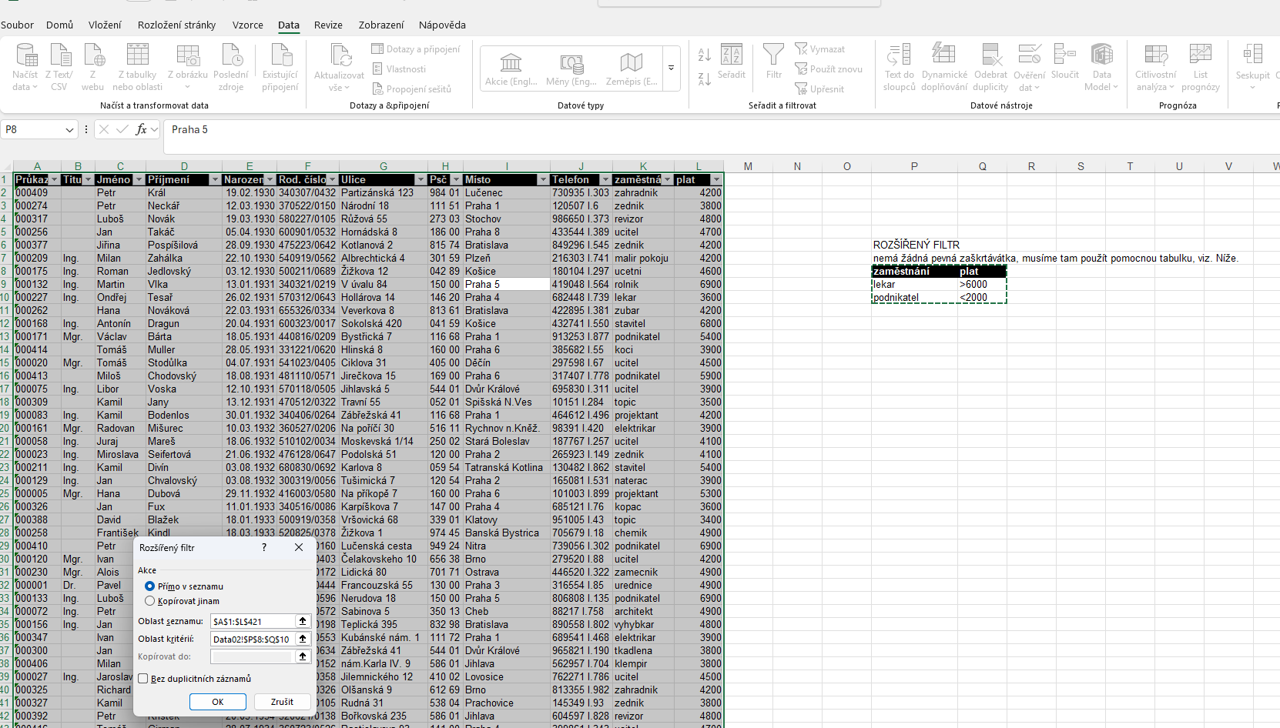
000413 |  | Miloš | Chodovský | 1931-08-18 | 481110/0571 | Jirečkova 15 | 169 00 | Praha 6 | 317407 l.778 | podnikatel | 5900
000075 | Ing. | Libor | Voska | 1931-10-12 | 570118/0505 | Jihlavská 5 | 544 01 | Dvůr Králové | 695830 l.311 | ucitel | 3900
000309 |  | Kamil | Jany | 1931-12-13 | 470512/0322 | Travní 55 | 052 01 | Spišská N.Ves | 10151 l.284 | topic | 3500
000083 | Ing. | Kamil | Bodenlos | 1932-01-30 | 340406/0264 | Zábřežská 41 | 116 68 | Praha 1 | 464612 l.496 | projektant | 4200
000161 | Mgr. | Radovan | Mišurec | 1932-03-10 | 360527/0206 | Na poříčí 30 | 516 11 | Rychnov n.Kněž. | 98391 l.420 | elektrikar | 3900
000058 | Ing. | Juraj | Mareš | 1932-06-18 | 510102/0034 | Moskevská 1/14 | 250 02 | Stará Boleslav | 187767 l.257 | ucitel | 4100
000023 | Ing. | Miroslava | Seifertová | 1932-06-21 | 476128/0647 | Podolská 51 | 120 00 | Praha 2 | 265923 l.149 | zednik | 4100
000211 | Ing. | Kamil | Divín | 1932-08-03 | 680830/0692 | Karlova 8 | 059 54 | Tatranská Kotlina | 130482 l.862 | stavitel | 5400
000129 | Ing. | Jan | Chvalovský | 1932-08-03 | 300319/0056 | Tušimická 7 | 120 54 | Praha 2 | 165081 l.531 | naterac | 3900
000005 | Mgr. | Hana | Dubová | 1932-11-29 | 416003/0580 | Na příkopě 7 | 160 00 | Praha 6 | 101003 l.899 | projektant | 5300
000326 |  | Jan | Fux | 1933-01-11 | 340516/0086 | Karpíškova 7 | 147 00 | Praha 4 | 685121 l.76 | kopac | 3600
000388 |  | David | Blažek | 1933-01-18 | 500919/0358 | Vršovická 68 | 339 01 | Klatovy | 951005 l.43 | topic | 3400
000258 |  | František | Kindl | 1933-03-18 | 520825/0378 | Žižkova 1 | 974 45 | Banská Bystrica | 705679 l.18 | chemik | 4900
000410 |  | Petr | Lebeda | 1933-04-14 | 481213/0160 | Lučenská cesta | 949 24 | Nitra | 739056 l.302 | podnikatel | 6900
000120 | Mgr. | Ivan | Kout | 1933-05-14 | 540503/0403 | Čelakovskeho 10 | 656 38 | Brno | 279520 l.88 | ucitel | 4200
000230 | Mgr. | Alois | Hlinka | 1933-09-16 | 700906/0172 | Lidická 80 | 701 71 | Ostrava | 446520 l.322 | zamecnik | 4900
000001 | Dr. | Pavel | Sekora | 1933-10-03 | 370903/0444 | Francouzská 55 | 130 00 | Praha 3 | 316554 l.85 | urednice | 4900
000133 | Ing. | Luboš | Tvrdý | 1933-10-23 | 330414/0596 | Nerudova 18 | 150 00 | Praha 5 | 806808 l.135 | podnikatel | 6900
000072 | Ing. | Petr | Bureš | 1933-12-05 | 550221/0572 | Sabinova 5 | 350 13 | Cheb | 88217 l.758 | architekt | 4900
000156 | Ing. | Jan | Bartko | 1933-12-21 | 331205/0198 | Teplická 395 | 832 98 | Bratislava | 890558 l.802 | vyhybkar | 4800
000347 |  | Ivan | Halás | 1933-12-30 | 580608/0553 | Kubánské nám. 1 | 111 72 | Praha 1 | 689541 l.468 | elektrikar | 3900
000300 |  | Jan | Hladký | 1934-03-07 | 450707/0634 | Zábřežská 41 | 544 01 | Dvůr Králové | 965821 l.190 | tkadlena | 3800
000406 |  | Milan | Klapal | 1934-03-15 | 400616/0152 | nám.Karla IV. 9 | 586 01 | Jihlava | 562957 l.704 | klempir | 3800
000027 | Ing. | Jaroslav | Chudoba | 1934-03-21 | 450910/0358 | Jilemnického 12 | 410 02 | Lovosice | 762271 l.786 | ucitel | 4500
000325 |  | Richard | Drábek | 1934-04-06 | 490830/0326 | Olšanská 9 | 612 69 | Brno | 813355 l.982 | zahradnik | 4200
000327 |  | Kamil | Suchánek | 1934-05-16 | 650630/0105 | Rudná 31 | 538 04 | Prachovice | 145349 l.93 | zednik | 3800
000392 |  | Petr | Křístek | 1934-05-20 | 320621/0138 | Bořkovská 235 | 586 01 | Jihlava | 604597 l.828 | revizor | 4800
000416 |  | Tomáš | Girman | 1934-07-28 | 360723/0526 | Rastislavova 93 | 141 00 | Praha 4 | 399861 l.343 | ucitel | 4700
000206 | JUDr. | František | Lipovský | 1935-03-13 | 350904/0539 | Heroldovo nábř. | 190 11 | Praha - Běchovice | 16395 l.814 | zednik | 4200
000105 | MUDr. | Miroslav | Sochr | 1935-04-01 | 630211/0367 | Třebohostická | 294 41 | Dobrovice | 544598 l.905 | malir pokoju | 4200
000050 | Ing. | Marie | Drhovská | 1935-04-08 | 316012/0235 | Lánova 7 | 113 94 | Praha 1 | 943901 l.914 | ucetni | 4600
000102 | Ing. | Ladislav | Synáček | 1935-05-07 | 450716/0347 | E.Krásnohorské | 434 01 | Most | 745127 l.671 | rolnik | 6900
000138 | Ing. | Jan | Růžička | 1935-05-07 | 320130/0495 | Náchodská 530 | 537 60 | Chrudim | 304253 l.237 | lekar | 2500
000119 | Ing. | Ondřej | Haněl | 1935-05-30 | 400512/0202 | nám.Svobody 23 | 760 00 | Zlín | 547201 l.303 | zubar | 4200
000069 | Ing. | Milan | Maťánek | 1935-07-04 | 461118/0638 | Dříňová 3 | 709 82 | Ostrava | 166758 l.6 | stavitel | 6800
000056 | Mgr. | Radek | Herwig | 1935-08-01 | 610307/0049 | Buzulucká 7 | 738 02 | Frýdek-Místek | 301116 l.242 | podnikatel | 5400
000180 | Ing. | Oldřich | Benda | 1935-09-04 | 710114/0457 | Vysočanské nám. | 400 78 | Ústí nad Labem | 420274 l.85 | koci | 3900
000331 |  | František | Martin | 1935-09-14 | 590717/0137 | Tyršovo nám. 81 | 140 00 | Praha 4 | 370487 l.683 | ucitel | 4500
000172 | Mgr. | Petr | Naščák | 1935-09-19 | 580825/0157 | Na Výtoni 12 | 582 22 | Přibyslav | 105449 l.146 | podnikatel | 5900
000214 | Ing. | Miroslav | Tibenský | 1935-10-19 | 681122/0455 | Kouřimská 9 | 537 00 | Chrudim | 881110 l.210 | ucitel | 3900
000028 | Mgr. | Lucie | Novotná | 1935-10-28 | 626003/0672 | Na hroudě 15 | 170 00 | Praha 7 | 457713 l.313 | topic | 3500
000307 |  | Petr | Habarta | 1936-05-03 | 400511/0250 | Vavřenova 1169 | 812 31 | Bratislava | 13598 l.395 | projektant | 4200
000402 |  | Jan | Tomek | 1936-05-05 | 301022/0128 | Tyršovo nám. 81 | 252 63 | Roztoky u Prahy | 888426 l.710 | elektrikar | 3900
000385 |  | Petr | Fifík | 1936-05-27 | 470829/0531 | Vladislavova 12 | 128 08 | Praha 2 | 505629 l.718 | ucitel | 4100
000018 | Mgr. | Ivana | Beranová | 1936-07-05 | 515204/0477 | Liliová 3 | 770 00 | Olomouc | 749158 l.850 | zednik | 4100
000194 | Mgr. | Jan | Nohejl | 1936-07-15 | 471128/0503 | Nádražní 104 | 915 01 | Nové Mesto n.V. | 70725 l.263 | stavitel | 5400
000221 | Ing. | Josef | Malík | 1936-07-23 | 560614/0078 | Vinohradská 8 | 036 07 | Vrútky | 339415 l.700 | naterac | 3900
000226 | Ing. | Milan | Čunderlík | 1936-08-05 | 340315/0234 | 28.října 86 | 537 33 | Chrudim | 881035 l.327 | projektant | 5300
000266 |  | Jan | Třebický | 1936-11-16 | 570513/0425 | Junácká 8 | 072 22 | Strážské | 467325 l.241 | kopac | 3600
000375 |  | Oldřich | Bednařík | 1936-12-21 | 530127/0608 | Boleslavská 418 | 010 67 | Žilina | 307639 l.275 | topic | 3400
000031 | Ing. | Miroslav | Jirásek | 1937-01-03 | 550213/0138 | Londýnská 12 | 272 00 | Kladno | 53068 l.419 | chemik | 4900
000066 | Ing. | František | Branda | 1937-01-25 | 650823/0241 | Karmelitská 98 | 370 10 | České Budějovice | 781389 l.280 | podnikatel | 6900
000419 |  | Oldřich | Brant | 1937-02-09 | 700728/0641 | Mírové nám. 5 | 696 81 | Bzenec | 956722 l.579 | ucitel | 4200
000114 | Ing. | Gustav | Chodraba | 1937-03-12 | 451119/0279 | Moskevská 63 | 156 00 | Praha 5 | 828044 l.106 | zamecnik | 4900
000397 |  | Richard | Beneš | 1937-03-17 | 640121/0561 | Levočská 716/50 | 146 00 | Praha 3 | 119050 l.331 | urednice | 4900
000228 | Ing. | Tomáš | Čech | 1937-04-29 | 391229/0540 | Na Borech 396 | 400 56 | Ústí nad Labem | 596645 l.210 | podnikatel | 6900
000241 | RNDr. | Stanislav | Novobílský | 1937-05-18 | 560223/0299 | Hradčanská 77 | 918 64 | Trnava | 367250 l.35 | architekt | 4900
000418 |  | Petr | Krpec | 1937-05-22 | 600306/0089 | Tádžická 1423/4 | 696 85 | Moravský Písek | 691335 l.155 | vyhybkar | 4800
000321 |  | Jan | Kraus | 1937-06-04 | 600201/0425 | Vlkanova 15 | 040 01 | Košice | 304899 l.553 | elektrikar | 3900
000091 | Mgr. | Petr | Tupa | 1937-08-08 | 571103/0290 | Buštěhradská l1 | 113 39 | Praha 2 | 488686 l.604 | tkadlena | 3800
000134 | Ing. | Josef | Tyl | 1937-10-11 | 400227/0591 | Jednoty 1620 | 110 00 | Praha 1 | 46500 l.632 | klempir | 3800
000345 |  | Petr | Pečený | 1937-10-30 | 400612/0195 | Černokostelecká | 762 72 | Zlín | 966822 l.557 | ucitel | 4500
000271 |  | Radim | Čáslavský | 1938-04-14 | 631007/0234 | Hranická 8 | 110 00 | Praha 1 | 709991 l.750 | zahradnik | 4200
000253 |  | Lubomír | Kopecký | 1938-04-24 | 680426/0033 | Žižkova 12 | 112 75 | Praha 1 | 305060 l.66 | zednik | 3800
000260 |  | Petr | Novák | 1938-05-02 | 340728/0593 | Revoluční 845 | 286 15 | Čáslav | 794493 l.894 | revizor | 4800
000379 |  | Jan | Bayer | 1938-05-07 | 580828/0111 | Výškovická 40 | 440 22 | Louny | 340925 l.965 | ucitel | 4700
000147 | Ing. | František | Becher | 1938-05-29 | 481210/0573 | Grossmannova 35 | 110 00 | Praha 1 | 663353 l.110 | zednik | 4200
000035 | Ing. | Kamil | Hájek | 1938-08-09 | 590907/0577 | Novodvorská 12 | 274 01 | Slaný | 888108 l.242 | malir pokoju | 4200
000365 |  | Jarmila | Milenovská | 1938-09-08 | 405505/0345 | B.Němcové 5 | 293 01 | Mladá Boleslav | 459716 l.353 | ucetni | 4600
000384 |  | Frantisek | Beseda | 1938-11-30 | 570712/0389 | Úslavská 75 | 272 00 | Kladno | 44561 l.70 | rolnik | 6900
000270 |  | František | Čech | 1939-02-08 | 590414/0500 | Botanická 56 | 150 21 | Praha 5 | 689519 l.702 | lekar | 1478
000094 | MUDr. | Radek | Kurz | 1939-03-18 | 631110/0378 | Tř.T. Bati-63 | 783 91 | Uničov | 643104 l.65 | zubar | 4200
000183 | Ing. | Milan | Havlíček | 1939-04-02 | 600428/0464 | Partyzánska 7 | 709 74 | Ostrava | 204115 l.920 | stavitel | 6800
000197 | Ing. | Jan | Janovčík | 1939-10-29 | 370604/0597 | Zakladatelská 9 | 272 00 | Kladno | 685216 l.918 | podnikatel | 5400
000330 |  | Ivo | Kareš | 1939-12-29 | 541212/0668 | Podvěsná 78 | 301 36 | Plzeň | 296474 l.289 | koci | 3900
000249 | RNDr. | Stanislava | Preslová | 1940-02-27 | 695101/0325 | Jindřišská 24 | 140 00 | Praha 4 | 171809 l.103 | ucitel | 4500
000017 | Ing. | Ivan | Novák | 1940-03-15 | 490814/0306 | Chelčického 18 | 280 00 | Kolín | 954936 l.702 | podnikatel | 5900
000141 | Ing. | Miroslav | Fulnek | 1940-05-05 | 570922/0106 | Ke Karlovu 3 | 100 05 | Praha 10 | 558779 l.565 | ucitel | 3900
000124 | Mgr. | Kamil | Liška | 1940-05-11 | 540731/0190 | Liberecká 78 | 657 92 | Brno | 533219 l.738 | topic | 3500
000012 | Ing. | Jaromír | Kodet | 1940-05-12 | 450527/0276 | Emila Klímy 15 | 120 00 | Praha 2 | 337463 l.161 | projektant | 4200
000290 |  | Josef | Špičan | 1940-06-07 | 331003/0191 | Ostravská 8 | 537 01 | Chrudim | 541725 l.920 | elektrikar | 3900
000106 | Ing. | František | Juřík | 1940-06-12 | 381130/0578 | Gerská 28 | 370 01 | České Budějovice | 925412 l.207 | ucitel | 4100
000121 | PhDr. | Lubor | Kadidlo | 1940-06-16 | 561123/0128 | Bezručova 4219 | 968 18 | Nová Baňa | 168455 l.900 | zednik | 4100
000010 | Ing. | Karel | Slavík | 1940-06-18 | 640502/0490 | Sportovní 24 | 300 00 | Plzeň | 624396 l.55 | stavitel | 5400
000248 | RNDr. | Jan | Gubančík | 1940-06-20 | 550121/0513 | Jírova 99 | 041 65 | Košice | 905622 l.165 | naterac | 3900
000252 | RNDr. | Juraj | Porubksý | 1940-09-15 | 441228/0031 | Dukel.hrdinů 39 | 160 01 | Praha 6 | 636825 l.322 | projektant | 5300
000295 |  | Miroslav | Vlk | 1940-10-01 | 700606/0421 | Průmyslová 862 | 110 00 | Praha 1 | 373010 l.576 | kopac | 3600
000030 | Ing. | Radek | Lomnický | 1940-10-13 | 420920/0288 | Staromlýnská 8 | 300 00 | Plzeň | 960027 l.59 | topic | 3400
000401 |  | Dušan | Kchimel | 1940-10-28 | 480626/0498 | Bezručova 8 | 010 01 | Žilina | 9117 l.636 | chemik | 4900
000128 | JUDr. | František | Antoš | 1940-11-15 | 680214/0215 | Hlinská 8 | 130 00 | Praha 3 | 609454 l.353 | podnikatel | 6900
000126 | Ing. | Hana | Miková | 1940-12-21 | 555112/0475 | Olbrachtova 8 | 120 00 | Praha 2 | 540381 l.272 | ucitel | 4200
000034 | Ing. | Anna | Chocholová | 1941-01-10 | 676116/0398 | Anenské nám. 6 | 120 00 | Praha 2 | 836681 l.294 | zamecnik | 4900
000225 | Ing. | Petr | Hlavín | 1941-03-05 | 570521/0653 | Jablonského 5 | 170 04 | Praha 7 | 67729 l.593 | urednice | 4900
000305 |  | Radim | Holík | 1941-05-20 | 420721/0382 | Hodonínská 8 | 547 31 | Náchod | 66298 l.30 | podnikatel | 6900
000204 | MUDr. | Jan | Bříza | 1941-06-07 | 470810/0053 | Martinovská 322 | 811 08 | Bratislava | 295290 l.282 | architekt | 4900
000117 | Ing. | Jaroslav | Kamínek | 1941-07-26 | 650806/0084 | Velkomoravská 7 | 415 01 | Teplice | 23437 l.17 | vyhybkar | 4800
000139 | Ing. | Gustav | Bílek | 1941-07-29 | 360705/0564 | Mydlářka 1 | 331 52 | Dolní Bělá | 945801 l.423 | elektrikar | 3900
000118 | Ing. | Alois | Kratochvíl | 1941-08-02 | 440314/0188 | Sestupná 177 | 926 14 | Sereď | 786096 l.122 | tkadlena | 3800
000184 | Ing. | Jan | Dvořák | 1941-10-03 | 610624/0532 | Stanislavova 15 | 762 51 | Zlín-Louky | 863834 l.38 | klempir | 3800
000055 | RNDr. | Petr | Procházka | 1942-02-17 | 410305/0255 | Majerové 7 | 350 01 | Cheb | 430647 l.673 | ucitel | 4500
000287 |  | František | Novotný | 1942-02-22 | 330111/0360 | ul.8.května 15 | 017 01 | Pováž.Bystrica | 395483 l.817 | zahradnik | 4200
000143 | Ing. | Petr | Minichbauer | 1942-07-21 | 310226/0412 | Jablková 8 | 040 01 | Košice | 130589 l.301 | zednik | 3800
000166 | Ing. | Tomáš | Bučík | 1942-09-20 | 500826/0167 | Rumjancevova 3 | 460 01 | Liberec | 286642 l.940 | revizor | 4800
000246 | RNDr. | Jan | Illinger | 1942-09-21 | 690514/0572 | Divišova 2818 | 560 21 | Česká Třebová | 123331 l.887 | ucitel | 4700
000344 |  | Jan | Zítko | 1942-09-24 | 561107/0499 | Tyršovo nám. 81 | 400 01 | Ústí nad Labem | 970111 l.618 | zednik | 4200
000125 | Ing. | Tomáš | Tichý | 1942-09-26 | 420222/0313 | Nerudova 888 | 370 01 | České Budějovice | 946989 l.311 | malir pokoju | 4200
000346 |  | František | Kafka | 1942-11-03 | 480610/0506 | Jízdárna 381 | 688 01 | Uherský Brod | 709831 l.516 | ucetni | 4600
000196 | Ing. | Tomáš | Stark | 1942-11-18 | 431229/0340 | Komárňanská 32 | 140 57 | Praha 4 | 809918 l.287 | rolnik | 6900
000037 | Ing. | Josef | Malina | 1943-01-21 | 450102/0533 | Zlatnická 2 | 586 00 | Jihlava | 72347 l.271 | lekar | 6900
000207 | Ing. | Milan | Toman | 1943-01-27 | 521025/0020 | Nádražní 88 | 783 91 | Uničov | 435755 l.807 | zubar | 4200
...

MZDY I.
...
Cíl:
Nejběžnější je řazení shora dolů, ale můžete řadit také zleva doprava.
Chci seřadit - prohodit sloupce podle celkového červeného výpočtu
Jinak řečeno, potřebuji, aby na prvním místě byl Březen s nejmenší celkovou částkou 79174, poté Říjen s částkou 79603 a poté Leden s částkou 80205 atd…

Postup:
Označíme celé sloupce v tabulce, které chceme prohazovat, to znamená buňky C5:N15
Na kartě Data klikněte ve skupině Seřadit a filtrovat na tlačítko Seřadit.
V dialogovém okně Seřadit klikněte na tlačítko Možnosti.
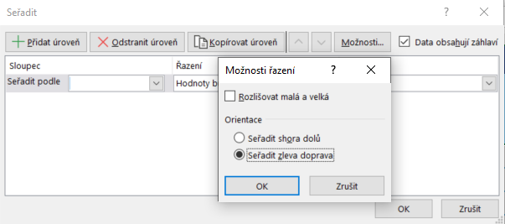

V nově zobrazeném dialogovém okně klikněte v části Orientace na přepínač Seřadit zleva doprava a potom na tlačítko OK.
V seznamu Řádek, zvolíme číslo řádku, prodle kterého poznáme, jak se mají sloupce prohodit. V našem případě, je to podle řádku 15.
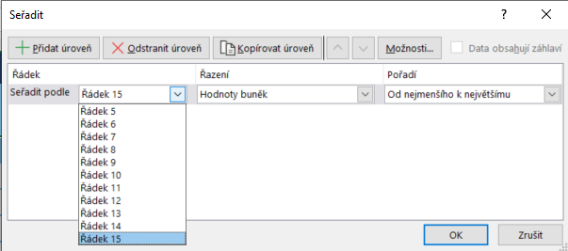

Sloupce se prohodí podle celkového součtu, od nejmenšího po největší, takže na prvním místě máme Březen, pak Říjen, pak Leden atd...

